Offerte
 | Bestellung |  |  |  |  |  | Mauerabdeckung

 | Offerte
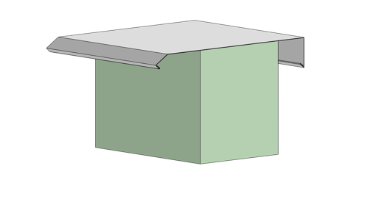
Firma:

Sachbearbeiter:

Kommission:

Datum: |  | 2024-03-22

 |  |  |  | Dimensionen:
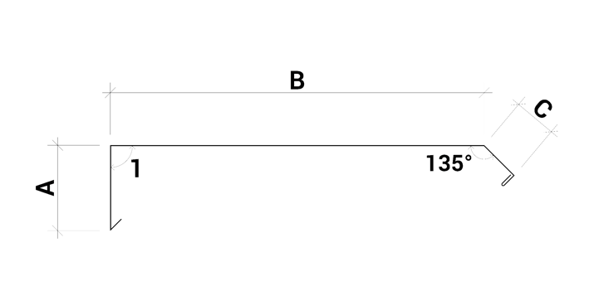
 |  |  |  | A: |  |  | B: |  |  | C:

 |  |  |  |  | min 40/max 50 |  |  | min 100/max 600 |  |  | min 40/max 150

 |  |  |  | 1:

 |  |  |  |  | min 50/max 120

Material: |  | RAL - Farbe: | Materialstärke: |  |  | Länge (mm): |  |  | Menge:

Chromnickelstahl

Zubehör, Bemerkungen, Skizzen

